fsm_moore_inspeccion
RESET
S0 E=00
S1 E=00
S2 E=00
 |  |  |  |  |  |  |  |  |  | Diagrama de Estados
 |  |  |  |  | Tabla de Estados

P
P
 |  | Estado |  |  | Entrada | siguiente estado |  |  | Salida |  |  | Estado | CODIFICACION
 |  | S |  |  | P | S' |  |  | E |  |  | S0 | 0 | 0 | 0
 | producto no inspeccionado | 0 | 0 | 0 | 0 | 0 | 0 | 0 | 0 |  |  | S1 | 0 | 0 | 1
 |  | 0 | 0 | 0 | 1 | 0 | 0 | 1 | 0 |  |  | S2 | 0 | 1 | 0
!P
 | inspeccion visual | 0 | 0 | 1 | 0 | 0 | 1 | 1 | 1 |  |  | S3 | 0 | 1 | 1
!P
 |  | 0 | 0 | 1 | 1 | 0 | 1 | 0 | 0 |  |  | S4 | 1 | 0 | 0
X
!P
 | inspeccion de dimensiones | 0 | 1 | 0 | 0 | 0 | 1 | 1 | 1
 |  | 0 | 1 | 0 | 1 | 1 | 0 | 0 | 10
S3 E=01
 | producto rechazado | 0 | 1 | 1 | 0 | 0 | 0 | 0 | 0
 |  | 0 | 1 | 1 | 1 | 0 | 0 | 0 | 0 |  |  | Salida | CODIFICACION
 | producto aprovado | 1 | 0 | 0 | 0 | 0 | 0 | 0 | 0 |  |  | avanzar | E=00
X
 |  | 1 | 0 | 0 | 1 | 0 | 0 | 0 | 0 |  |  | rechazado | E=10
P
 |  |  |  |  |  |  |  |  |  |  |  | aceptado | E=01

Siguiente Estado
 |  |  |  |  |  |  |  |  |  |  | entradas
 |  |  |  |  |  |  |  |  |  |  | P = producto
S4 E=10
 |  |  |  |  |  |  |  |  |  |  | salidas
 |  |  |  |  |  |  |  |  |  |  | E = estado del producto

fsm_mealy_banda
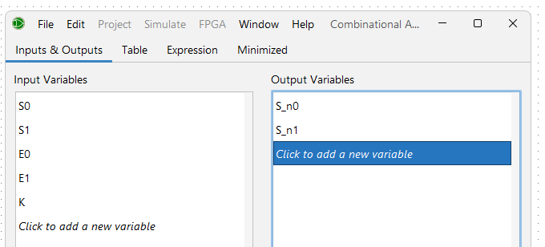
 |  |  |  | Tabla de Verdad
 |  |  |  |  |  |  |  |  |  |  | Siguiente Estado
 | Estado |  | Entradas |  |  | siguiente estado |  | Salidas
 | S0 | S1 | E0 | E1 | K | S'0 | S'1 | B | P0 | P1
estado S0 el sistema esta en espera | 0 | 0 | 0 | 0 | 0 | 0 | 0 | 0 | 0 | 0
 | 0 | 0 | 0 | 0 | 1 | 0 | 1 | 1 | 0 | 0
 | 0 | 0 | 0 | 1 | 1 | 1 | 1 | 1 | 0 | 1
 | 0 | 0 | 1 | 0 | 1 | 1 | 0 | 1 | 1 | 0
 | 0 | 0 | 1 | 1 | 1 | 0 | 1 | 1 | 0 | 0
estado S1 inspeccionando producto | 0 | 1 | 0 | 0 | 0 | 0 | 0 | 0 | 0 | 0
 | 0 | 1 | 0 | 0 | 1 | 0 | 1 | 1 | 0 | 0
 | 0 | 1 | 0 | 1 | 1 | 1 | 1 | 1 | 0 | 1
 | 0 | 1 | 1 | 0 | 1 | 1 | 0 | 1 | 1 | 0
 | 0 | 1 | 1 | 1 | 1 | 0 | 1 | 1 | 0 | 0
producto rechazado | 1 | 0 | x | x | x | 0 | 0 | 1 | 0 | 0
producto aceptado | 1 | 1 | x | x | x | 0 | 0 | 1 | 0 | 0
 |  |  |  |  |  |  |  |  |  |  | Salidas
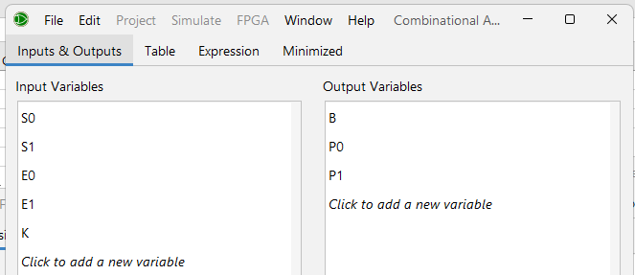
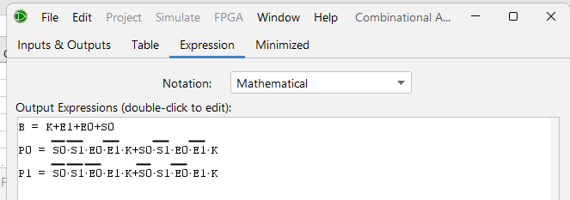

 |  | Siguiente Estado

 |  | S'1= | ~S0⋅~E0⋅E1⋅K+~S0⋅E0⋅~E1⋅K
 |  | S'2= | ~S0⋅~E0⋅K+~S0⋅E1⋅K

 |  | Salidas

 |  | B= | K+E1+E0+S0
 |  | P0= | ~S0⋅~S1⋅E0⋅~E1⋅K+S0⋅~S1⋅E0⋅~E1⋅K
 |  | P1= | ~S0⋅~S1⋅~E0⋅E1⋅K+~S0⋅S1⋅~E0⋅E1⋅K

RESET
 |  |  |  |  |  |  | Diagrama de Estados
0,xx/0,00
S0
S1
 |  |  |  |  |  |  |  |  |  |  |  | entradas | Estado | CODIFICACION
 |  |  |  |  |  |  |  |  |  |  |  | E=estado producto | S0 | 0 | 0 | 0
 |  |  |  |  |  |  |  |  |  |  |  | K=on/off | S1 | 0 | 0 | 1
 |  |  |  |  |  |  |  |  |  |  |  |  | S2 | 0 | 1 | 0
 |  |  |  |  |  |  |  |  |  |  |  | salidas | S3 | 0 | 1 | 1
1,xx/1,00
 |  |  |  |  |  |  |  |  |  |  |  | B=banda movimiento
1,00/1,00
 |  |  |  |  |  |  |  |  |  |  |  | P= protocolo a realizar

1,01/1,01
0,xx/0,00
1,10/1,10
 |  |  |  |  |  |  |  |  |  |  |  | K,E/B,P
 |  |  |  |  |  |  |  |  |  |  |  |  | Salida | CODIFICACION
 |  |  |  |  |  |  |  |  |  |  |  |  | nada | E=00
 |  |  |  |  |  |  |  |  |  |  |  |  | rechazado | E=10
x,x/1,00
S3
S2
 |  |  |  |  |  |  |  |  |  |  |  |  | aceptado | E=01

x,x/1,00

